Capa
EDITAL ESTRATÉGICO

CAPA
CONCURSO
ACOMPANHAMENTO POR DISCIPLINA
GRÁFICOS DE ESTUDO

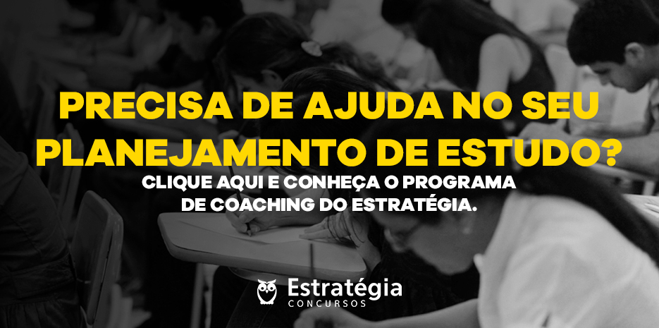 Inserir foto descritiva do concurso

Concurso
EDITAL ESTRATÉGICO

CAPA
CONCURSO
ACOMPANHAMENTO POR DISCIPLINA
GRÁFICOS DE ESTUDO


Banner promocional | Instituição: | ALEPI |  | Anotações:
 | Edital: | 2019-02-09
 | Banca: | UFPI
 | Link oficial: | https://dhg1h5j42swfq.cloudfront.net/2019/09/02153738/Edital-ALEPI.pdf

 | Cargo: | ASSISTENTE TÉCNICO
 | Área: | INFORMÁTICA
 | Especialidade:
 | Pré-requisitos: | ENSINO MÉDIO
 | Remuneração: | R$2,310.14
 | Vagas: | 4

 | Incrições até: | 2019-11-06
 | Valor: | R$70.00

 | Data da Prova: | 2019-01-12
 | Horário:
 | Questões: | Português 10 Raciocínio lógico 10 Conhecimentos Específicos do cargo 30 | Análise do Edital:
 |  |  |  https://www.youtube.com/watch?v=UePCZJINAks

Disciplinas
EDITAL ESTRATÉGICO

CAPA
CONCURSO
ACOMPANHAMENTO POR DISCIPLINA
GRÁFICOS DE ESTUDO

PORTUGUÊS
RACIOCÍNIO LÓGICO
CONHECIMENTOS ESPECÍFICOS
VISÃO GERAL - VEJA COMO VOCÊ ESTÁ EM CADA DISCIPLINA
Clique em cada matéria para preencher o quanto você já estudou.
Disciplinas |  | Materiais |  |  | Revisões |  |  |  | Exercícios Livro Digital |  |  | Exercícios TEC Concursos |  |  | Anotações:

 |  | Videoaula | Livro Digital | Lei | 24h | 7 dias | 15 dias | 30 dias | Questões | Acertos | % | Questões | Acertos | %
1 | PORTUGUÊS | 0% | 0% | 0% | 0% | 0% | 0% | 0%
2 | RACIOCÍNIO LÓGICO | 0% | 0% | 0% | 0% | 0% | 0% | 0%
3 | CONHECIMENTOS ESPECÍFICOS | 0% | 0% | 0% | 0% | 0% | 0% | 0%
4
5
6
7
8
9
10
11
12
13
14
15
16
17
18
19
20
21
22
23
24
25
26
27
28
29
30
 | Total

Estatísticas
EDITAL ESTRATÉGICO

CAPA
CONCURSO
ACOMPANHAMENTO POR DISCIPLINA
GRÁFICOS DE ESTUDO

 |  | JE | JR | EP | ET
1 | PORTUGUÊS | 0% | 0%
2 | RACIOCÍNIO LÓGICO | 0% | 0%
3 | CONHECIMENTOS ESPECÍFICOS | 0% | 0%
4 | 0 | 0% | 0% | 0% | 0%
5 | 0 | 0% | 0% | 0% | 0%
6 | 0 | 0% | 0% | 0% | 0%
7 | 0 | 0% | 0% | 0% | 0%
8 | 0 | 0% | 0% | 0% | 0%
9 | 0 | 0% | 0% | 0% | 0%
10 | 0 | 0% | 0% | 0% | 0%
11 | 0 | 0% | 0% | 0% | 0%
12 | 0 | 0% | 0% | 0% | 0%
13 | 0 | 0% | 0% | 0% | 0%
14 | 0 | 0% | 0% | 0% | 0%
15 | 0 | 0% | 0% | 0% | 0%
Acertos nos Exercícios do Livro Digital
 | Acertos PDF
PORTUGUÊS | 0%
RACIOCÍNIO LÓGICO | 0%
CONHECIMENTOS ESPECÍFICOS | 0%
0
0
0
0
0
0
0
0
0
0
0
0
0
0
0
0
0
0
0
0
0
0
0
0
0
0
0
Acertos nos Exercícios do TEC
 | Acertos Questões TEC Concursos
PORTUGUÊS | 0%
RACIOCÍNIO LÓGICO | 0%
CONHECIMENTOS ESPECÍFICOS | 0%
0
0
0
0
0
0
0
0
0
0
0
0
0
0
0
0
0
0
0
0
0
0
0
0
0
0
0
16 | 0 | 0% | 0% | 0% | 0%
17 | 0 | 0% | 0% | 0% | 0%
18 | 0 | 0% | 0% | 0% | 0%
19 | 0 | 0% | 0% | 0% | 0%
20 | 0 | 0% | 0% | 0% | 0%
21 | 0 | 0% | 0% | 0% | 0%
22 | 0 | 0% | 0% | 0% | 0%
23 | 0 | 0% | 0% | 0% | 0%
24 | 0 | 0% | 0% | 0% | 0%
25 | 0 | 0% | 0% | 0% | 0%
26 | 0 | 0% | 0% | 0% | 0%
27 | 0 | 0% | 0% | 0% | 0%
28 | 0 | 0% | 0% | 0% | 0%
29 | 0 | 0% | 0% | 0% | 0%
30 | 0 | 0% | 0% | 0% | 0%

D1
EDITAL ESTRATÉGICO

CAPA
CONCURSO
ACOMPANHAMENTO POR DISCIPLINA
GRÁFICOS DE ESTUDO

PORTUGUÊS
RACIOCÍNIO LÓGICO
CONHECIMENTOS ESPECÍFICOS
PORTUGUÊS
RACIOCÍNIO LÓGICO
CONHECIMENTOS ESPECÍFICOS
PORTUGUÊS

Assuntos |  | Materiais |  |  | Revisões |  |  |  | Exercícios Livro Digital |  |  | Exercícios TEC Concursos |  |  | Legenda

 |  | Videoaula | Livro Digital | Lei | 24h | 7 dias | 15 dias | 30 dias | Questões | Acertos | % | Questões | Acertos | % | Descrição | Cor
1 | Leitura e interpretação de texto. |  |  |  |  |  |  |  |  |  |  |  |  |  | Concluído | OK
2 | Morfologia (Pronome, conjunção e advérbio). |  |  |  |  |  |  |  |  |  |  |  |  |  | Não Aplicável | NA
3 | Sintaxe (termos, acessórios, integrantes e essenciais da oração).
4 | Coesão e coerência textuais. Ortografia |  |  |  |  |  |  |  |  |  |  |  |  |  | Anotações:
5 | Acentuação.
6 | Variações linguísticas. Semântica. O período composto (orações adverbiais e adjetivas). Denotação e conotação e figuras de linguagem.
7
8
9
10
11
12
13
14
15
16
17
18
19
20
21
22
23
24
25
26
27
28
29
30
31
32
33
34
35
36
37
38
39
40
41
42
43
44
45
46
47
48
49
50
51
52
53
54
55
56
57
58
59
60
 | Total | 0% | 0% | 0% | 0% | 0% | 0% | 0%

D2
EDITAL ESTRATÉGICO

CAPA
CONCURSO
ACOMPANHAMENTO POR DISCIPLINA
GRÁFICOS DE ESTUDO

PORTUGUÊS
RACIOCÍNIO LÓGICO
CONHECIMENTOS ESPECÍFICOS
PORTUGUÊS
RACIOCÍNIO LÓGICO
CONHECIMENTOS ESPECÍFICOS
RACIOCÍNIO LÓGICO

Assuntos |  | Materiais |  |  | Revisões |  |  |  | Exercícios Livro Digital |  |  | Exercícios TEC Concursos |  |  | Legenda

 |  | Videoaula | Livro Digital | Lei | 24h | 7 dias | 15 dias | 30 dias | Questões | Acertos | % | Questões | Acertos | % | Descrição | Cor
1 | Problemas de raciocínio lógico envolvendo estruturas lógicas, lógica de argumentação, diagramas lógicos, tautologias, proposições. |  |  |  |  |  |  |  |  |  |  |  |  |  | Concluído | OK
2 | Teoria dos Conjuntos. Análise Combinatória. Princípios de Contagem. |  |  |  |  |  |  |  |  |  |  |  |  |  | Não Aplicável | NA
3 | Noções de Estatística e Probabilidade.
4 | Razão e proporção |  |  |  |  |  |  |  |  |  |  |  |  |  | Anotações:
5 | Noções de Matemática Financeira: Porcentagem, Juros Simples e Compostos. Regra de Três Simples e Composta.
6
7
8
9
10
11
12
13
14
15
16
17
18
19
20
21
22
23
24
25
26
27
28
29
30
31
32
33
34
35
36
37
38
39
40
41
42
43
44
45
46
47
48
49
50
51
52
53
54
55
56
57
58
59
60
 | Total | 0% | 0% | 0% | 0% | 0% | 0% | 0%

D3
EDITAL ESTRATÉGICO

CAPA
CONCURSO
ACOMPANHAMENTO POR DISCIPLINA
GRÁFICOS DE ESTUDO

PORTUGUÊS
RACIOCÍNIO LÓGICO
CONHECIMENTOS ESPECÍFICOS
PORTUGUÊS
RACIOCÍNIO LÓGICO
CONHECIMENTOS ESPECÍFICOS
CONHECIMENTOS ESPECÍFICOS

Assuntos |  | Materiais |  |  | Revisões |  |  |  | Exercícios Livro Digital |  |  | Exercícios TEC Concursos |  |  | Legenda

 |  | Videoaula | Livro Digital | Lei | 24h | 7 dias | 15 dias | 30 dias | Questões | Acertos | % | Questões | Acertos | % | Descrição | Cor
1 | Conhecimentos Básicos em Hardware e Software: Conceitos e fundamentos de hardware e software; Modelos de sistemas de computação, cliente - servidor. |  |  |  |  |  |  |  |  |  |  |  |  |  | Concluído | OK
2 | Softwares: Pacote Microsoft Office, LibreOffice, Internet Explorer, Mozilla Firefox, Google Chrome, Correio Eletrônico (Webmain, Mozilla Thunderbird, Microsoft Outlook): Recuperação de dados; Sistemas de arquivos; Antivirus. |  |  |  |  |  |  |  |  |  |  |  |  |  | Não Aplicável | NA
3 | Redes: Equipamentos (switchs gerenciáveis, roteadores, etc.); Conceitos de conectividade; Protocolo;
4 | Conceitos básicos de segurança em redes: Firewall. TCP/IP; Modems e redes sem fio; Servidores WEB. |  |  |  |  |  |  |  |  |  |  |  |  |  | Anotações:
5 | Arquitetura de sistemas operacionais: Programas de sistema, programas aplicativos, núcleo, gerência do processador, gerência de memória, gerência de entrada e saída, sistema de arquivos;
6 | Cópias de segurança (backup): Tipos, ciclos e principais dispositivos e meios de armazenamento.
7 | Sistemas operacionais Windows e Linux: instalação; configuração e gerenciamento; processo de inicialização, trabalhando com arquivos e pastas, monitor de recursos, direitos e contas de usuários, configurações regionais e de idioma, ferramentas administrativas, aparência e personalização.
8
9
10
11
12
13
14
15
16
17
18
19
20
21
22
23
24
25
26
27
28
29
30
31
32
33
34
35
36
37
38
39
40
41
42
43
44
45
46
47
48
49
50
51
52
53
54
55
56
57
58
59
60
 | Total | 0% | 0% | 0% | 0% | 0% | 0% | 0%

